상품제안서
시크론 여행용 캐리어 레디백-11인치 기내용 | 상품코드: F29841

 |  |  |  |  |  |  | 02-412-0044 | www.easy1.co.kr
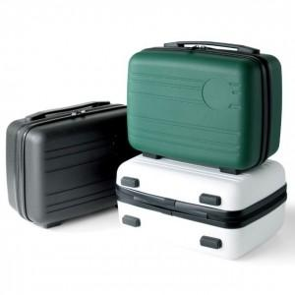

【상세/제작정보】

【인쇄/포장옵션】 | 레이저, 에폭시, 풀칼라 / OPP(비닐)

【공급단가】 | 수량 | 100~ | 300~ | 500~ | 1,000~ | 3,000~
*VAT별도 | 단가 | 12,380원 | 12,180원 | 11,890원 | 11,590원 | 11,390원

【상품 URL】 | https://dev.easy1.co.kr:443/src/goods_detail.php?gdno=29841

